战斗
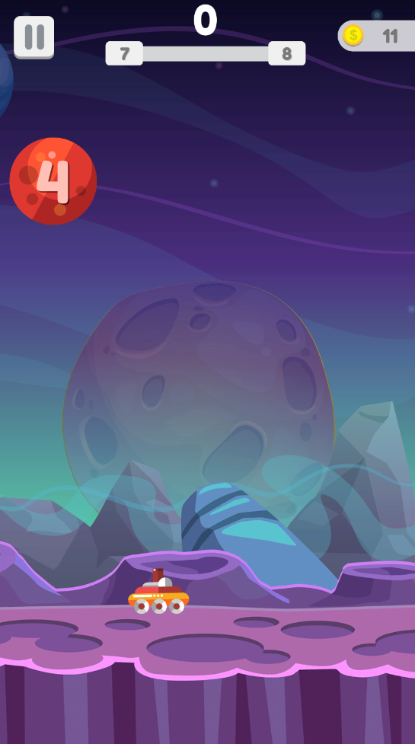
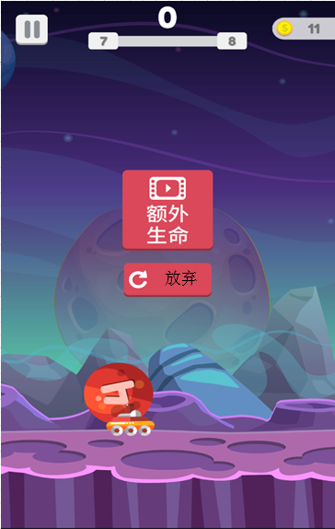
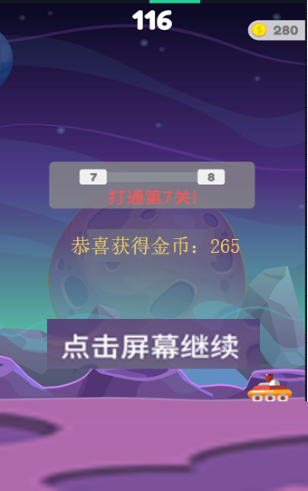
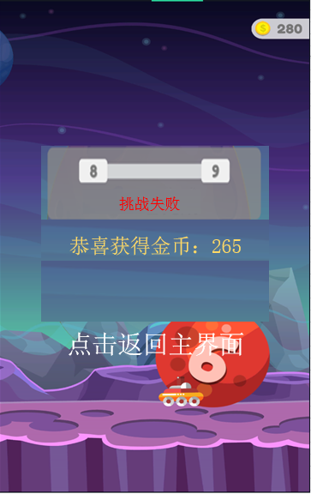
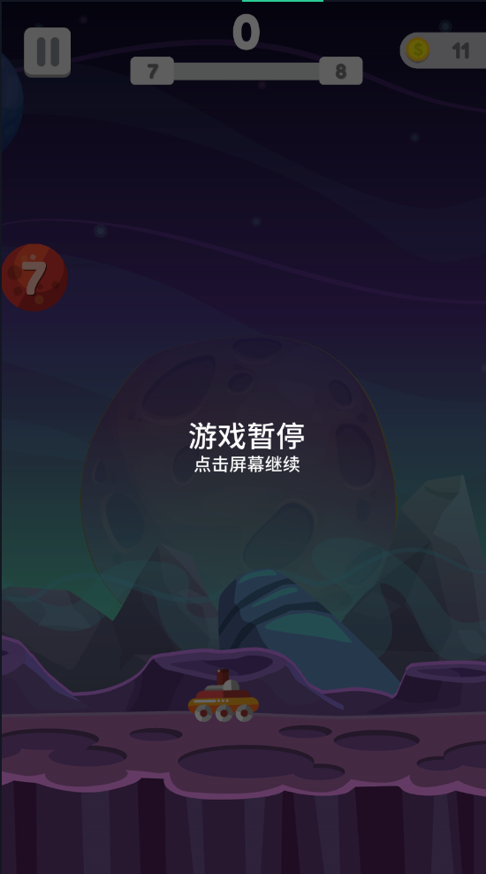
1、界面说明
1）点击主界面操作说明区域进入关卡 | 图1 | 图2 | 图3 | 图4 | 图5
2）关卡界面分区说明
a）左上角：暂停按钮
b）顶端居中：关卡信息
c）右上角：金币信息
d）主界面：战斗区域

2、暂停按钮
1）点击暂停按钮，暂时游戏进度，如图4
2）游戏暂停时，点击任意位置，战斗进度继续
3）游戏暂停时，若刷新游戏，
a）再次进入游戏时显示主界面，战斗进度不保存，
b）无战斗奖励获得

3、关卡信息
1）积分：显示击杀怪物获得积分
2）关卡击杀进度：显示当前关卡击杀进度
a）左侧为当前关卡，右侧为下一关
b）未通关时，进度条固定显示满条
c）通关后，进度条固定显示空条

4、金币信息
1）显示金币图标及数量

5、关卡设定说明
1）关卡模式为闯关模式
a）通关前一关自动进入下一关
b）已通关关卡不可再次挑战，未通关关卡可无限挑战
2）关卡数量上限
a）暂定500关
3）战斗操作
a）点击屏幕，武器射击，松开屏幕，武器停止射击
b）左右滑动屏幕，操作武器移动
4）武器设定
a）属性
1.伤害值：对怪物造成伤害值，可消耗金币提升
2.射速：每秒射击子弹数量，可消耗金币提升
3.生命：无生命设定
b）武器属性随等级提升
c）激活新武器不影响武器属性，只影响武器模型及子弹效果
5）关卡胜负判定
a）胜利：击杀关卡内全部怪物后，可获得关卡胜利
b）失败：被怪物碰触武器1次，即挑战失败
6）怪物设定
a）怪物属性
1.生命：怪物血量值，读取配置表
2.重量：影响弹跳速度，重量大弹跳速度快，重量小弹跳速度慢
3.弹跳高度：每次弹跳可达到最高点
b）出现位置：
1.屏幕两侧指定位置出现
2.每次只会出现1个，不会同时出现多个
c）分裂说明
1.怪物血量达到临界值会进行分裂，分裂后原怪物消失
2.分裂采取1分2的固定模式
3.怪物是否能分裂读取配置表
7）关卡奖励
a）击杀怪物可获得金币奖励
8）结算说明
a）挑战成功时：
1.显示成功结算界面，见图3
2.界面文本提示玩家当前关卡已通过，获得金币奖励
3.玩家点击屏幕直接进入下一关
b）挑战失败时：
1.显示复活界面，见图1
2.玩家点击额外生命按钮，观看完整视频，可满血复活，继续挑战关卡
3.单关卡复活次数，根据玩家当前额外生命判定
4.玩家点击放弃按钮，弹出失败结算界面，见图4
5.界面文本提示玩家当前关卡挑战失败，获得金币奖励
6.点击屏幕任意位置返回主界面

活动
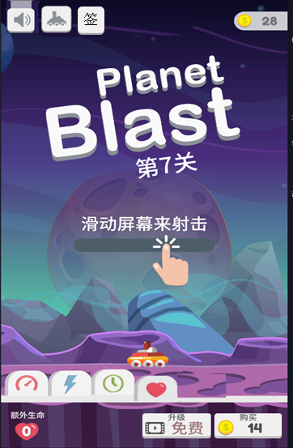
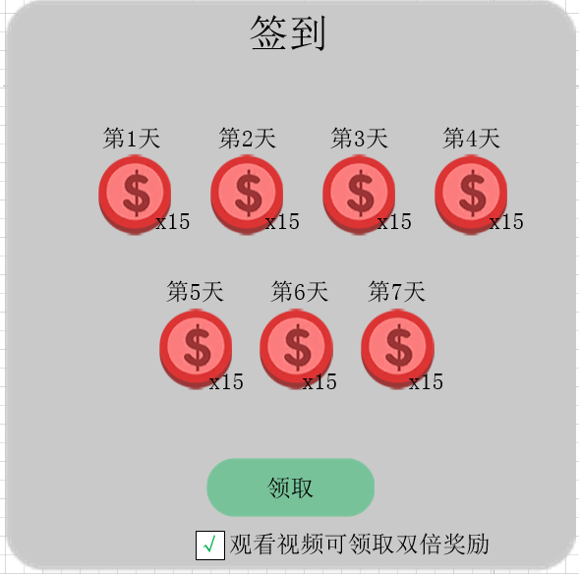
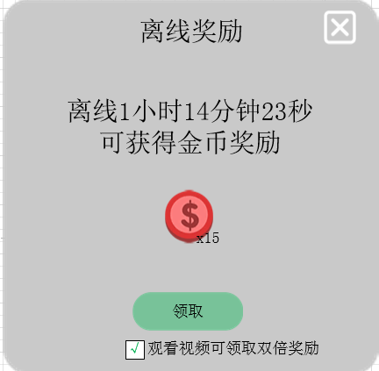
1、签到
1）玩家登陆游戏且未领取签到奖励时，弹出签到界面
2）界面显示七日签到奖励金币图标及数量
3）玩家点击领取按钮领取当日签到奖励
4） 若玩家当日未领取奖励，则第二日登陆时依旧领取前一日签到奖励
5）领取按钮下方显示勾选框
a）文本内容：观看视频可领取双倍奖励
b）勾选框默认勾选，玩家可手动取消
c）手动勾选仅限本次登陆有效，刷新游戏后依旧默认勾选
6）签到奖励已七天为一循环，领取过第7天奖励，再次登陆游戏领取第1天奖励

2、离线奖励
1）玩家登陆游戏时，弹出离线奖励界面
2）若玩家当日未领取签到奖励， 优先弹出签到奖励界面，关闭签到界面后，显示离线奖励界面
3）玩家离线时间超过3分钟后，计算离线奖励，不足3分钟，再次登陆不弹出离线奖励界面
4）离线奖励最多累积2小时奖励内容，超过2小时按照2小时统计
5）离线奖励数量依据当前玩家通关关卡数递增
6）依据玩家离线时间，每秒可获得金币奖励
7）点击领取按钮可领取离线奖励，奖励领取后关闭界面
8）玩家可点击关闭按钮关闭界面，不获得奖励
9）领取按钮下方显示勾选框
a）文本内容：观看视频可领取双倍奖励
b）勾选框默认勾选，玩家可手动取消
c）手动勾选仅限本次登陆有效，刷新游戏后依旧默认勾选

